List1
Kompleksna SQL povpraševanja

 | BREZ INDEXOV:
# | Poizvedba |  | Čas/sec |  | Opis
 |  |  | Brez indexov | Z indexi
1. |  |  | 0.063 | 0.110 | Izberi vse artikle kjer je enota 'EFG' in zaloga večja od 40.

2. |  |  | 0.063 | 0.094 | Izberi vse artikle kjer je naziv 'efghijk' ali 'ghijklm' ali 'cdefghi'.

3. |  |  | 0.078 | 0.094 | Izberi vse artikle naziv ni 'efghijk' ali 'ghijklm' ali 'cdefghi'. Ampak je naziv 'bcdefgh', 'fghijkl', 'bcdefgh'

4. |  |  | 0.031 | 0.016 | Izpiše artikel id, naziv, in nujnost nabave, če je na zalogi manj kot 20 enot posameznega artikla izpiše 'Nujno nabavi', manj kot 40 enot 'Nabavi' drugače pa 'Dovolj na zalogi'.

5. |  |  | 0.047 | 0.094 | LEFT JOIN na tabelah artikel enota kjer je enota 'EFG'.

6. |  |  | 63.906 | 0.172 | Stavek združimo id artikla in zalogo enote

7. |  |  | 6.141 | 8.000 | Prešteje vse artikle.

8. |  |  | 20.985 | 8.297 | Sešteje vse kose artiklov

9. |  |  | 22.813 | 0.000 | Sešteje vse iste artikle pri katerih je zaloga večja od 5

10. |  |  | 0.016 | 0.047 | Izpiše artikel id, naziv, in nujnost nabave, če je na zalogi manj kot 20 enot posameznega artikla izpiše 'Nujno nabavi', manj kot 40 enot 'Nabavi' drugače pa 'Dovolj na zalogi'.

VPRAŠANJA
# | Vprašanje | Poizvedba |  |  |  | Razultat
1. | Kakšna je vrednost vseh izpisanih računov dne '30.03.2002'? | 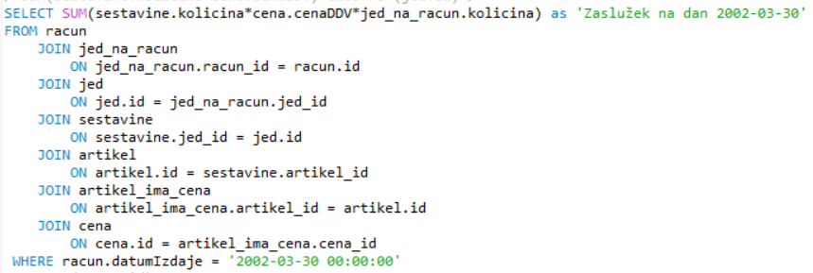
2. | Koliko denarja imamo v zalogah?
3. | Koliko znaša povprečni račun?
4. | Katere jedi so dražje od povprečja? | 